상품제안서
캐릭터 보온물주머니 손난로 | 상품코드: F29706

 |  |  |  |  |  |  | 02-412-0044 | www.easy1.co.kr
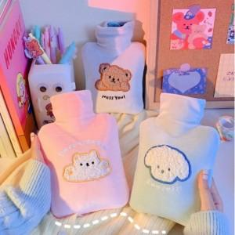

【상세/제작정보】 | 인쇄및 스티커 별도 문의.

【인쇄/포장옵션】 | 실크 / OPP(비닐)

【공급단가】 | 수량 | 50~ | 100~ | 500~ | 1,000~ | 2,000~
*VAT별도 | 단가 | 5,460원 | 5,370원 | 5,250원 | 5,040원 | 4,830원

【상품 URL】 | https://dev.easy1.co.kr:443/src/goods_detail.php?gdno=29706

